Баг-репорт
ID | Короткое описание | Шаги для воспроизведения | Результат | Ожидаемый результат | Тип бага | Вид бага | Серьезность
1 | В главном меню выходит страница "О НАС" при нажатие на ссылку "СЕРТИФИКАТЫ" | 1. Открыть главную страницу 2. Нажать на главном меню ссылку "СЕРТИФИКАТЫ" | 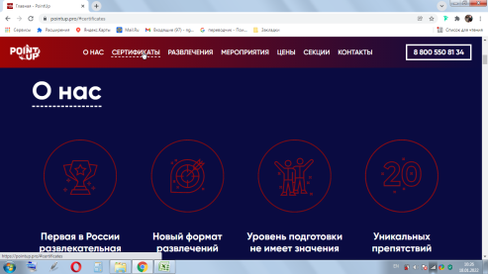 Открывается блок "О НАС" | Открывается блок с сертификатами | Bug | Functional | Critical
2 | В блоке "Цены и услуги" таблица цен по возрасту имеет разную длину столбцов | 1. Открыть главную страницу 2. Нажать на главном меню ссылку "ЦЕНЫ" | 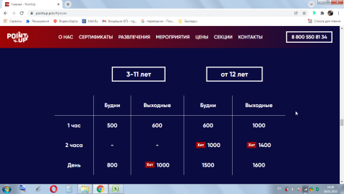 Таблица из пяти столбцов c указанием времени, "Будни", "Выходные", "Будни", "Выходные" имеет разный размер столбцов | Все столбцы в таблице имеют одинаковый размер | Bug | UI | Normal
3 | В разделе "Цены и услуги" цена на "Костюм сумоиста" ₽250 / 15 минут, имеет два лишних пробела до и после знака "слеш" | 1. Открыть главную страницу 2. Нажать на главном меню ссылку "ЦЕНЫ" 3. Прокрутить до "Костюм сумоиста" | 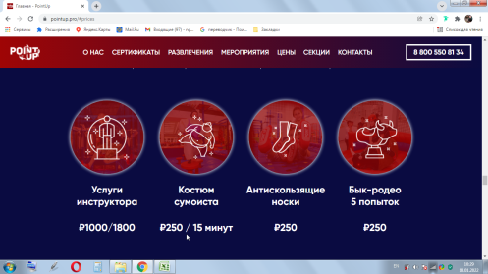 Цена "₽250 / 15 минут" имеет пробел до и после знака "слеш" | Цена "₽250/15 минут" не имеет пробел до и после знака "слеш" | Bug | UI | Minor
4 | В блоке "Секции" название частично скрывается за главным меню при переходе по ссылке "СЕКЦИИ" | 1. Открыть главную страницу 2. Нажать на главном меню ссылку "СЕКЦИИ" | 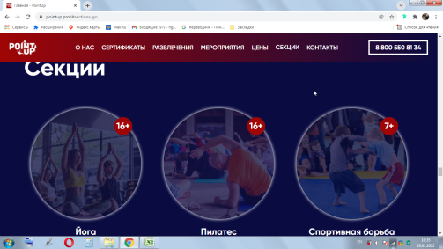 Название блока "Секции" частично скрыта за главным меню | При переходе по ссылке "СЕКЦИИ" название блока "Секции" отображается полностью | Bug | UI | Minor
5 | На странице "Йога" в нижней части экрана белая полоса с ссылкой "Пилатес" | 1. Открыть главную страницу 2. Нажать на главном меню ссылку "СЕКЦИИ" 3. Нажать на ссылку "Йога" 4. Прокрутить до конца страницу | 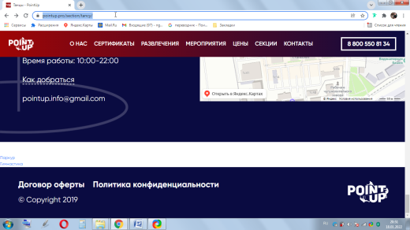 Между блоком "Контакты" и "Copyright" белая полоса с маленькой ссылкой в левом нижнем углу "Пилатес" Дополнительно: Баг повторяется на страницах "Пилатес", "Спортивная борьба Грэпплинг", "Гимнастика", "Танцы", "Паркур" | Между блоком "Контакты" и "Copyright" разделительная полоса меньшего размера без дополнительных ссылок | Bug | UI | Normal
6 | В форме приема заявок "Квест"Юные герои"" можно забронировать уже прошедшее время текущего дня | 1. Открыть главную страницу 2. Нажать на главном меню ссылку "РАЗВЛЕЧЕНИЯ" 3. Прокрутить до кнопки "ЗАБРОНИРОВАТЬ СЕЙЧАС" 4. В появившейся форме выбрать текущею дату 5. Выбрать прошедшее время 6. Заполнить поля "Имя", "Ваш email", "Телефон" 7. Нажать "ЗАБРОНИРОВАТЬ" | 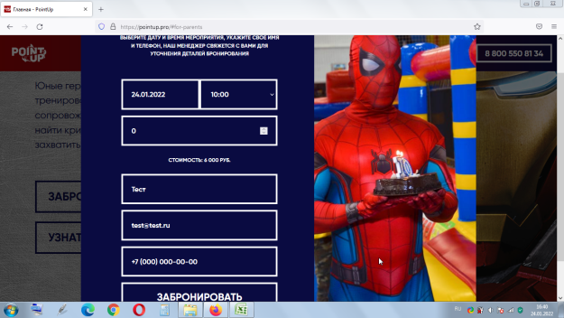 Выходит сообщение "БРОНИРОВАНИЕ АТТРАКЦИОНА ВАША ЗАЯВКА ОТПРАВЛЕННА! СКОРО МЕНЕДЖЕР СВЯЖЕТСЯ С ВАМИ" | Отказ в бронирование | Bug | Functional | Normal
7 | В браузере Safar в форме приема заявок "Квест"Юные герои"", всплывающая форма времени другого цвета | 1. Открыть главную страницу 2. Нажать на главном меню ссылку "РАЗВЛЕЧЕНИЯ" 3. Прокрутить до кнопки "ЗАБРОНИРОВАТЬ СЕЙЧАС" 4. Нажать кнопку "ЗАБРОНИРОВАТЬ СЕЙЧАС" | 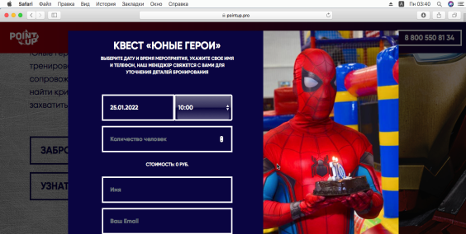 Форма выбора времени имеет другой цвет | Форма выбора цвета имеет одну стилистику с другими формами | Bug | UI | Normal
8 | На странице "Батуты" в блоке описание аттракциона изображена картинка со скалодрома | 1. Открыть главную страницу 2. Нажать на главном меню ссылку "РАЗВЛЕЧЕНИЯ" 3. Перейти в блок "Развлечение для взрослых" 4. Нажать ссылку-картинку "Батуты" 5. Прокрутить до блока описание аттракциона | 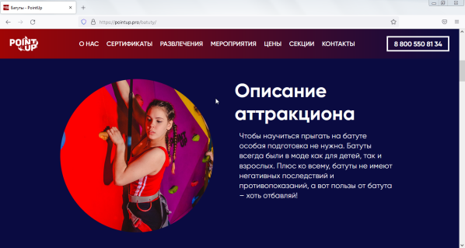 Изображена картинка со скалодрома | Изображена картинка с батутами | Bug | UI | Normal
9 | В блоке "Контакты" email отправляется на n.pointup@mail.ru при нажатие на pointup.info@gmail.com | 1. Открыть главную страницу 2. Нажать на главном меню ссылку "КОНТАКТЫ" 3. Нажать на pointup.info@gmail.com | 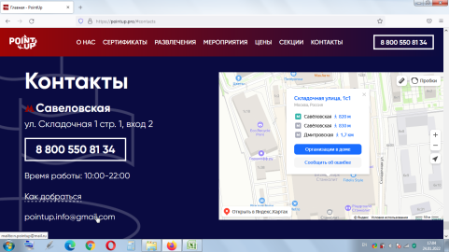 Новое письмо будет отправлено на n.pointup@mail.ru | Новое письмо будет отправлено на pointup.info@gmail.com | Bug | Functional | Critical
10 | В блоке "СЕКЦИИ" таблица цен не имеет название | 1. Открыть главную страницу 2. Нажать на главном меню ссылку "СЕКЦИИ" 3. Прокрутить до таблицы с ценами | 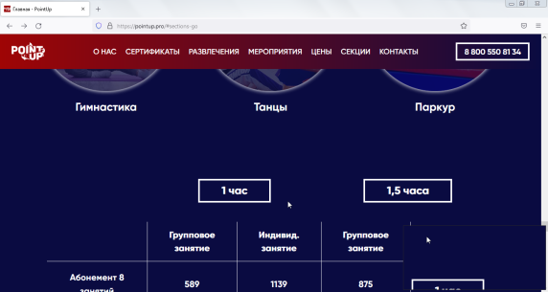 Таблица не имеет название, поясняющее что она представляет | У таблице есть название | Bug | UI | Normal
11 | На странице "Йога" отчет о невозможности отправки сообщения, выводит надпись "ЗАПИСЬ НА СЕКЦИЮ" и не сообщает причину отказа | 1. Открыть главную страницу 2. Нажать на главном меню ссылку "СЕКЦИИ" 3. Нажать на ссылку-картинку "Йога" 4. Заполнить формуне допустимыми символами (пробел, 0) 5. Нажать "ОТПРАВИТЬ" | 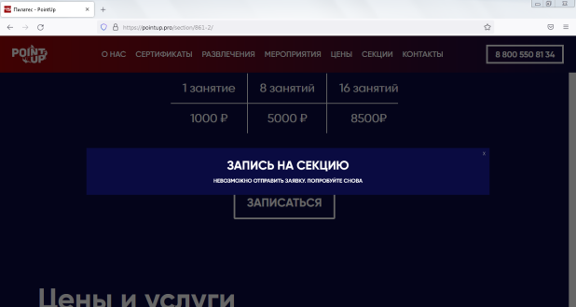 В появившемся окне выходит сообщение большими буквами название страницы и нет сообщения о причине не отправки Дополнительно: Баг дублируется во всех формах отправки | Выходит сообщение большими буквами "СООБЩЕНИЕ НЕ ОТПРАВЛЕНО" и пояснение почему | Bug | UI | Critical
12 | На странице "Йога"в форме обратной связи в строке email можно ввести данные не по форме (без знака @ и .)и отправить | 1. Открыть главную страницу 2. Нажать на главном меню ссылку "СЕКЦИИ" 3. Нажать на ссылку-картинку "Йога" 4. Заполнить форму email не по стандарту (без знаков @ и .) 5. Нажать "ОТПРАВИТЬ" | 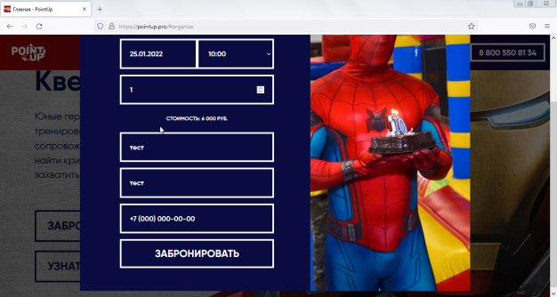 Можно в поле email ввести просто набор символов без знака @ и отправить Дополнительно: Баг дублируется во всех формах отправки | Выходит сообщение о ошибке введенного email | Bug | Functional | Normal
13 | На странице "Йога"в форме обратной связи в строках имя и email можно ввести неограниченное количество символов (500шт), символ, отрицательное, дробное число и отправить | 1. Открыть главную страницу 2. Нажать на главном меню ссылку "СЕКЦИИ" 3. Нажать на ссылку-картинку "Йога" 4. Заполнить форму имя и email большим количеством символов (500шт) 5. Нажать "ОТПРАВИТЬ" | 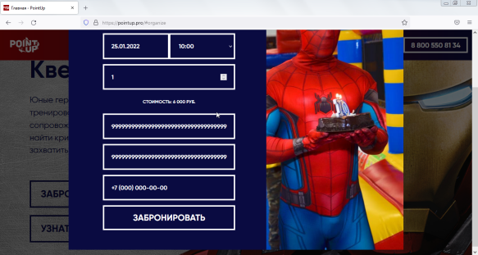 Можно ввести неограниченное количество символов в поле имя и email Дополнительно: Баг дублируется во всех формах отправки | Выходит сообщение о ошибке введенного имя email | Bug | Functional | Normal
14 | На главной странице в мобильной версии блок "О нас" при переходе через меню блок отображается не с начала | 1. Открыть главную страницу через мобильное устройство 2. Нажать на меню в верхней части страницы 3. Нажать в появившемся окне "О НАС" | 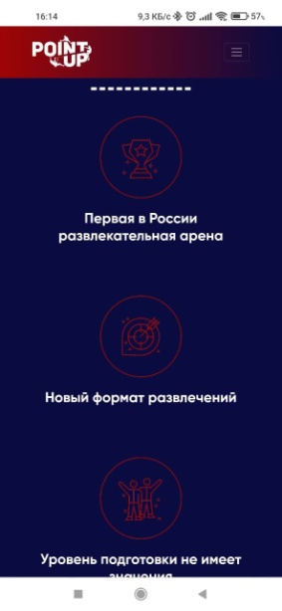 Блок отображается не с надписи "О НАС", начала страницы Дополнительно: Баг повторяется со страницами "МЕРОПРИЯТИЯ", "СЕКЦИИ", "КОНТАКТЫ" | Блок отображается с начала, с названия | Bug | UI | Normal
15 | На главной странице в разделе "ЦЕНЫ" таблицы Цены и услуги "3-11 лет" и "от 12 лет" имеют разную длину столбцов | 1. Открыть главную страницу через мобильное устройство 2. Нажать на меню в верхней части страницы 3. Нажать в появившемся окне "ЦЕНЫ" | 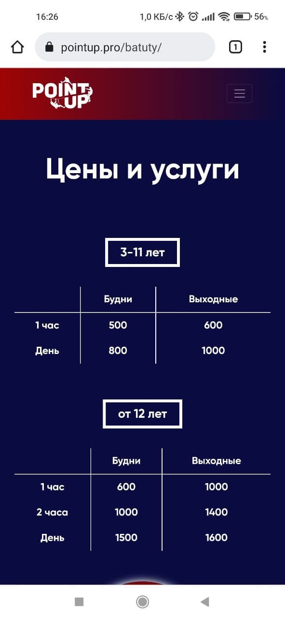 Таблицы Цены и услуги "3-11 лет" и "от 12 лет" имеют разную длину столбцов Дополнительно: Баг повторятся на страницах «Батуты», «Скалодром», «Бык-родео», «Реакция 2.0» , «Надувной город», «Верёвочный парк», «Тропа ниндзя», «Путь героя», «Матрица», «Детский игровой городок», « Детский батут», « Детский скалодром» «Реакция 2.0», « Батуты Бык-родео», «Йога», «Пилатес», «Спортивная борьба Грэпплинг», «Гимнастика», «Танцы», «Паркур» | Таблицы Цены и услуги "3-11 лет" и "от 12 лет" имеют одинаковую длину столбцов | Bug | UI | Minor
16 | На главной странице мобильной версии в разделе "КОНТАКТЫ" ссылка "Политика конфиденциальности" имеет отступ | 1. Открыть главную страницу через мобильное устройство 2. Нажать на меню в верхней части страницы 3. Нажать в появившемся окне "КОНТАКТЫ" | 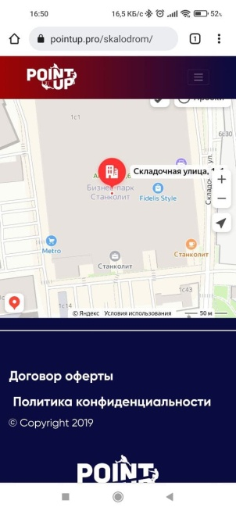 Ссылка "Политика конфиденциальности" имеет отступ | Ссылка "Политика конфиденциальности" расположена на одном отступе с ссылкой "Договор оферты" и знаком copyright | Bug | UI | Minor

